Hoja2
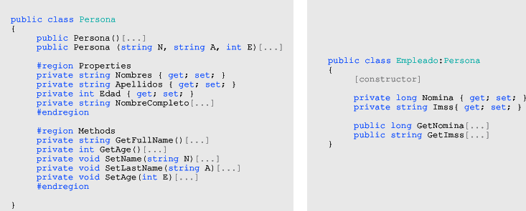
EVALUACION DE DIAGNOSTICO
LENGUAJES DE PROGRAMACION (ASSOCIATE)
UNINPAHU
Febrero 13 de 2019

Nombre:

1. Un objeto es:
( a.) | Entidad provista de un conjunto de propiedades o atributos (datos) y de comportamiento o funcionalidad (métodos) los mismos que consecuentemente reaccionan a eventos.
( b.) | Es una instancia a una clase
( c.) | Se corresponde con los objetos reales del mundo que nos rodea, o a objetos internos del sistema
( d.) | Todas las anteriores
( e.) | Ninguna de las anteriores

2. Una Clase es:
( a.) | Definición de las propiedades y comportamiento de un tipo de objeto concreto
( b.) | Un objeto que se crea y se destruye luego de ser instanciado
( c.) | Algoritmo asociado a un objeto
( d.) | Todas las anteriores
( e.) | Ninguna de las anteriores

3. Los elementos de una Clase son:
( a.) | Atributos y Propiedades
( b.) | Atributos y Métodos
( c.) | Métodos y Objetos
( d.) | Todas las anteriores
( e.) | Ninguna de las anteriores

4. Qué es el constructor de una clase:
( a.) | Es un miembro que implementa las acciones requeridas para inicializar la instancia de una clase
( b.) | Es un método con parametros
( c.) | Es la forma en cómo clasificamos nuestras propiedades
( d.) | Todas las anteriores
( e.) | Ninguna de las anteriores

5. Son Características de la POO:
( a.) | Principio de ocultación, Polimorfismo, Recolección de basura, Objetos
( b.) | Abstracción, Encapsulamiento, Polimorfismo, Herencia, Clases
( c.) | Abstracción, Encapsulamiento, Principio de ocultación, Polimorfismo, Herencia, Recolección de basura
( d.) | Todas las anteriores
( e.) | Ninguna de las anteriores

6. Relacionar los siguienetes conceptos

a. Principio de ocultación | ( ) | Es clave en el proceso de análisis y diseño orientado a objetos, ya que mediante ella podemos llegar a armar un conjunto de clases que permitan modelar la realidad o el problema que se quiere atacar.
b. Abstracción | ( ) | Significa reunir a todos los elementos que pueden considerarse pertenecientes a una misma entidad, al mismo nivel de abstracción.
c. Polimorfismo | ( ) | Protege a las propiedades de un objeto contra su modificación por quien no tenga derecho a acceder a ellas, solamente los propios métodos internos del objeto pueden acceder a su estado.
d. Encapsulamiento | ( ) | Comportamientos diferentes, asociados a objetos distintos, pueden compartir el mismo nombre, al llamarlos por ese nombre se utilizará el comportamiento correspondiente al objeto que se esté usando.
e. Recolección de basura | ( ) | Las clases no están aisladas, sino que se relacionan entre sí, formando una jerarquía de clasificación.
f. Herencia | ( ) | Es la técnica por la cual el entorno de objetos se encarga de destruir automáticamente, y por tanto desvincular la memoria asociada, los objetos que hayan quedado sin ninguna referencia a ellos.

7. Seleccione el fragmento de código a que pertenece

a. Herencia ( ) Encapsulamiento ( ) Sobre carga de métodos ( )
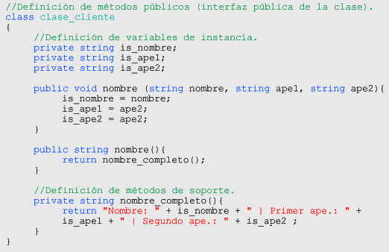

b. Herencia ( ) Encapsulamiento ( ) Sobre carga de métodos ( )
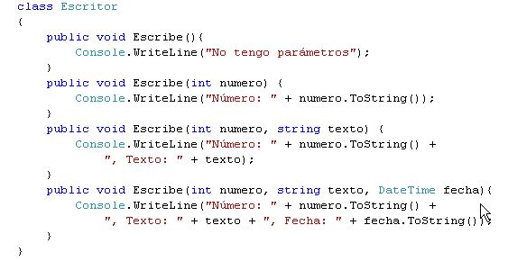

c. Herencia ( ) Encapsulamiento ( ) Sobre carga de métodos ( )

